Sheet1
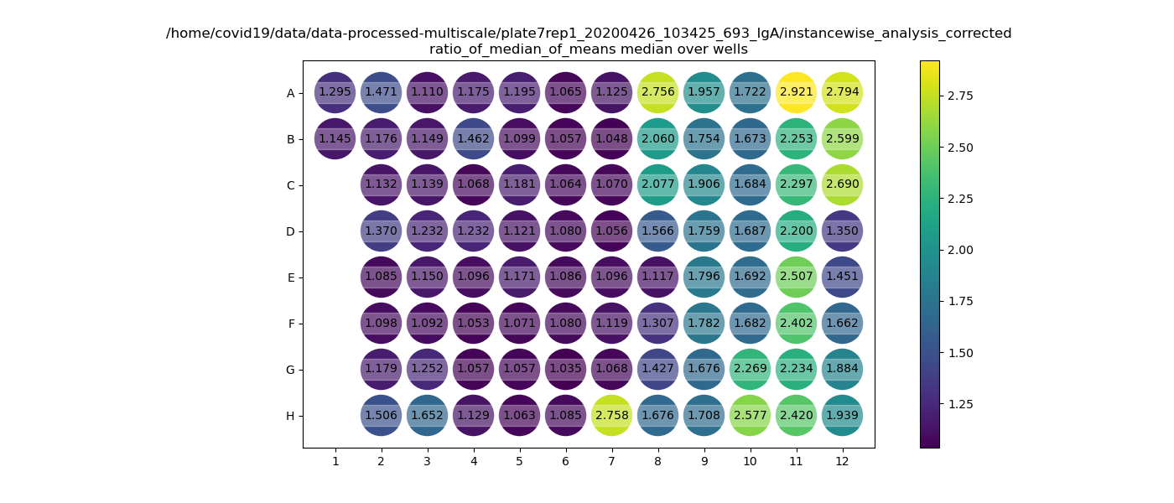
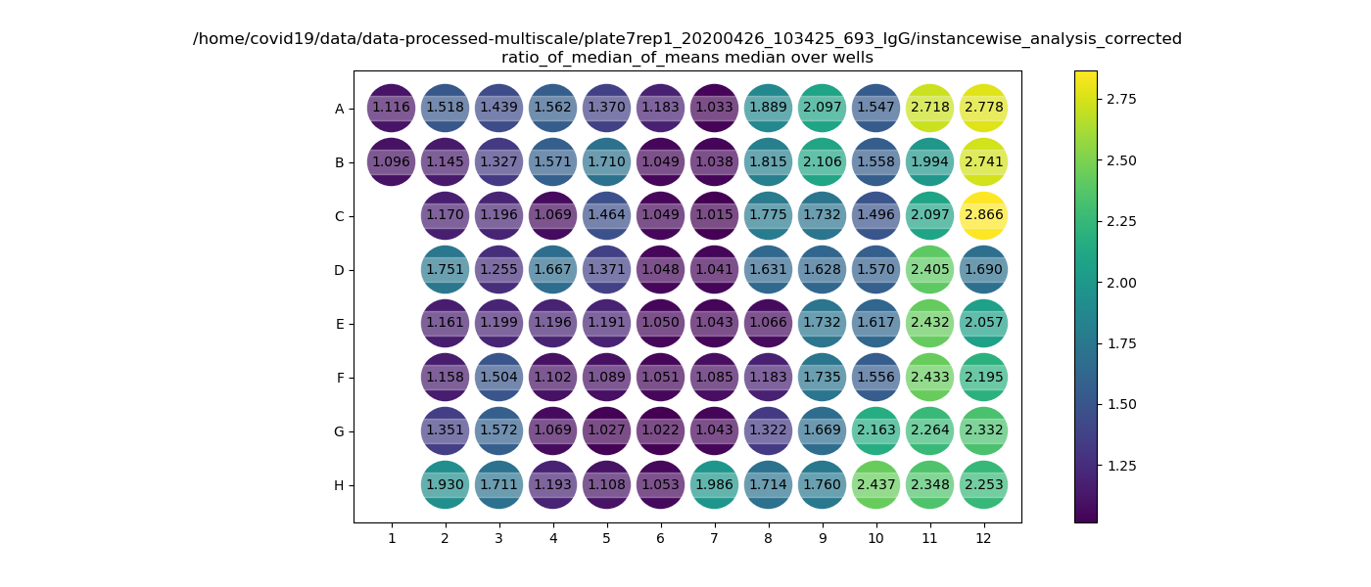
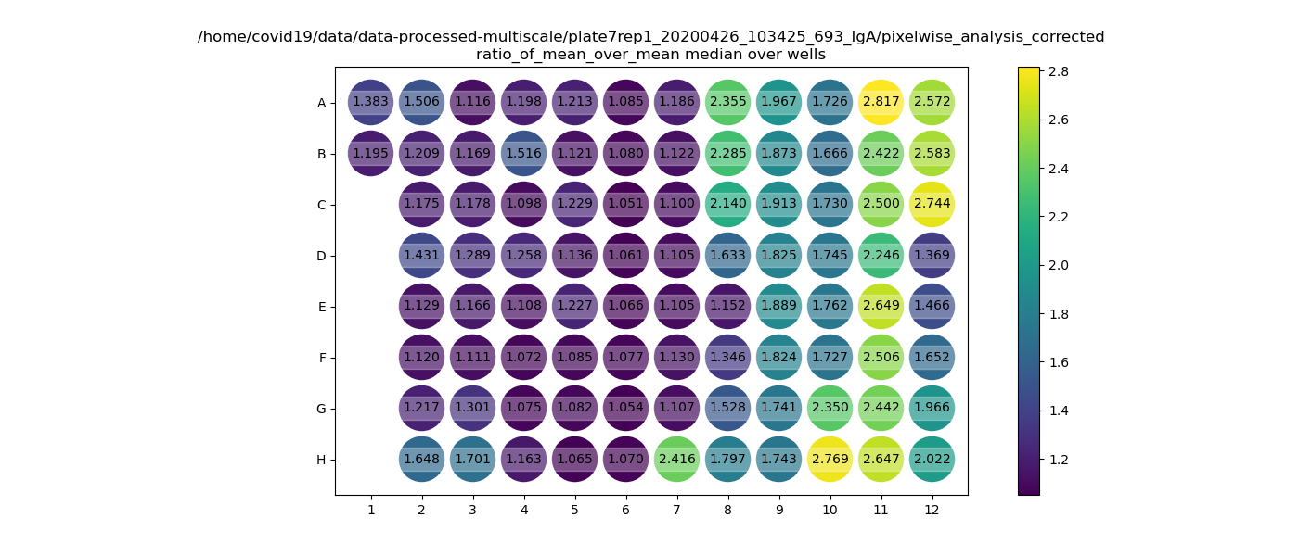
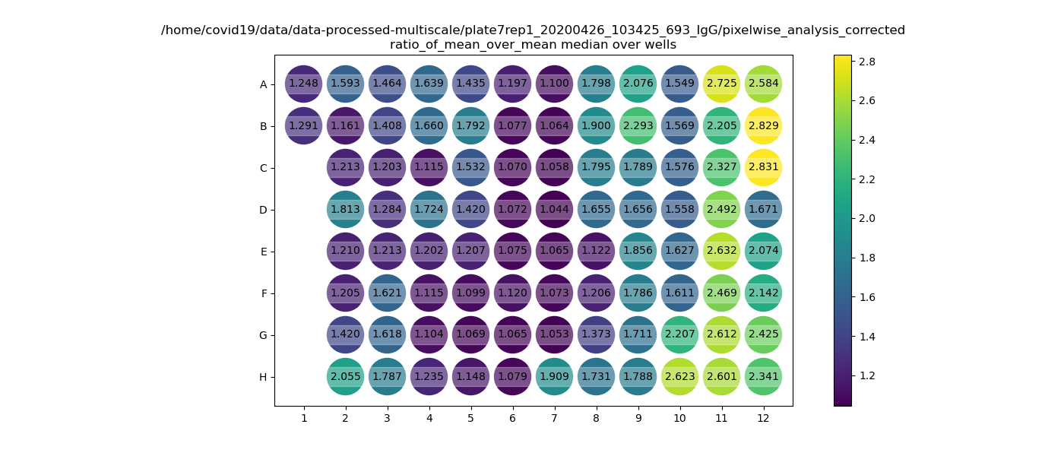
Plate7rep1 | 1 | 2 | 3 | 4 | 5 | 6 | 7 | 8 | 9 | 10 | 11 | 12

A | postive control | P40 | P48 | P56 | P64 | M128 | C218 | C216 | C213 | C209 | C203 | C185
 |  |  |  |  |  |  | 11.04.20 | 15.04.20 | 17.04.20 | 09.04.20 | 14.04.20 | 15.03.20
B | Sylvia's friend | P41 | P49 | P57 | P65 | M129 | C218 | C216 | C213 | C209 | C203 | C185
 |  |  |  |  |  |  | 12.04.20 | 16.04.20 | 20.04.20 | 14.04.20 | 15.04.20 | 16.04.20
C | X | P42 | P50 | P58 | P66 | x | C218 | C216 | C211 | C209 | C203 | C185
 |  |  |  |  |  |  | 13.04.20 | 17.04.20 | 09.04.20 | 15.04.20 | 16.04.20 | 17.04.20
D | X | P43 | P51 | P59 | P67 | x | C218 | C208/213 | C211 | C209 | C185 | C171
 |  |  |  |  |  |  | 14.04.20 | 12.04.20 | 14.04.20 | 16.04.20 | 31.032 | 30.03.20
E | X | P44 | P52 | P60/ | M126 | x | C218 | C213 | C211 | C209 | C185 | C171
 |  |  |  | M130a |  |  | 15.04.20 | 13.04.20 | 15.04.20 | 17.04.20 | 6.042 | 31.03.20
F | X | P45 | P53 | P61 | M39b | x | C219 | C213 | C211 | C209 | C185 | C171
 |  |  |  | M131a |  |  | 16.04.20 | 14.04.20 | 16.04.20 | 20.04.20 | 07.04.20 | 02.04.20
G | X | P46 | P54 | P62 | M41b | x | C218 | C213 | C211 | C203 | C185 | C171
 |  |  |  |  |  |  | 17.04.20 | 15.04.20 | 17.04.20 | 07.04.20 | 08.04.20 | 07.04.20
H | X | P47 | P55 | P63 | M127 | x | C216 | C213 | C211 | C203 | C185 | C717
 |  |  |  |  |  |  | 14.04.20 | 16.04.20 | 20.04.20 | 09.04.20 | 14.04.20 | 08.04.20

rep1 |  | IgG |  |  |  |  |  |  |  |  |  |  | IgA

